갑지
견 적 서

수신인 : 주식회사 에스엔아이 코퍼레이션 |  |  |  |  | 등록번호 | 314-86-35718
 |  |  |  |  | 상 호 | ㈜일성건축
공사명 : 기숙사 및 사택 긴급 보수작업(건축)-1 ~ 7차 |  |  |  |  | 대표 이사 | 상 석 희
 |  |  |  |  | 사업장 | 대전 서구 도마6길 107 (도마동)
견적일 : 2025년 11 월 07 일 |  |  |  |  | 업 태 | 건설업
 |  |  |  |  | 종 목 | 실내건축,인테리어공사
 |  |  |  |  | TEL, FAX | 042)527-0995, 042)527-0996
금액: | 삼천팔백삼십구만팔천 |  | 원정

NO | 품명 | 규격 | 수량 | 단위 | 금액 | 비고
 | 직접비
 | 재료비 |  |  |  | 7,776,791
 | 노무비 |  |  |  | 24,892,934
 | 기계/기타경비
 | 소계 |  |  |  | 32,669,725
 | 간접비
 | 국민연금 | 노무비*4.5% | 1 | 식 | 1,120,182 | 모든공사에 적용
 | 건강보험료 | 노무비*3.545% | 1 | 식 | 882,454 | 모든공사에 적용
 | 장기요양보험료 | 건강보험료*12.95% | 1 | 식 | 114,278 | 모든공사에 적용
 | 고용보험료 | 노무비*1.01% | 1 | 식 | 251,419 | 모든공사에 적용
 | 산재보험료 | 노무비*3.56% | 1 | 식 | 886,188 | 모든공사에 적용
 | 산업안전보건관리비 | (재료비+노무비)*3.11% | 1 | 식 | 1,016,028 | 모든공사에 적용
 | 일반관리비/이윤 | (노무비+간접공사비)*5% | 1 | 식 | 1,458,174
 | 소계 |  |  |  | 5,728,724
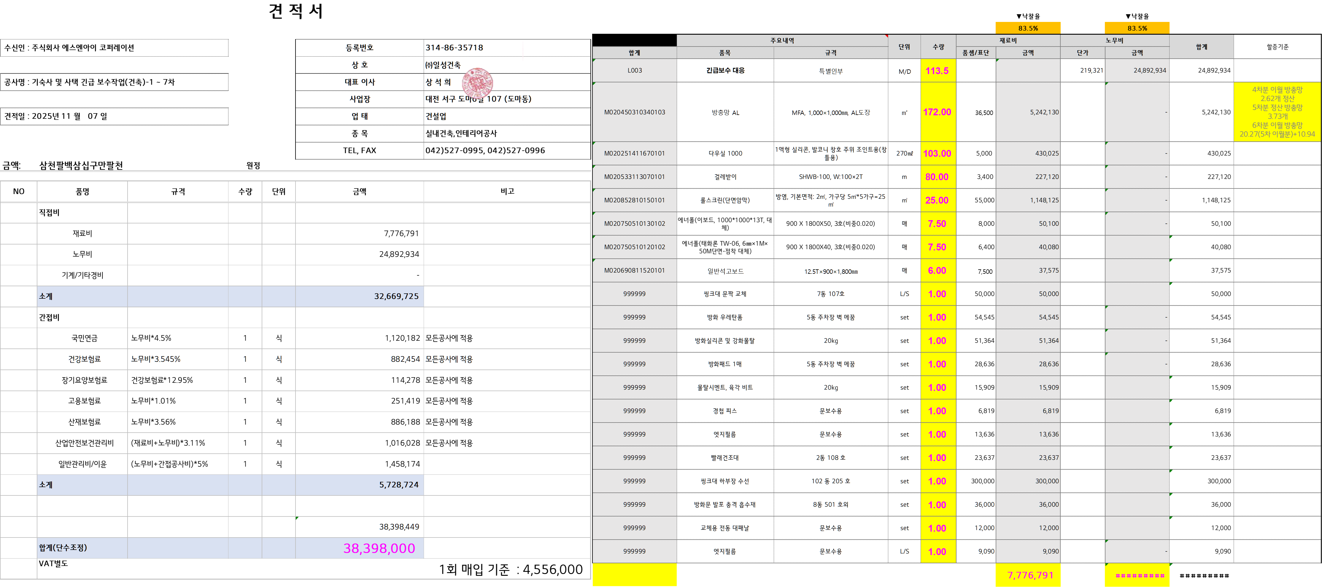
 |  |  |  |  | 38,398,449
 | 합계(단수조정) |  |  |  | 38,398,000
 | VAT별도 |  |  |  |  | 1회 매입 기준 : 4,556,000

시중가 근거서류
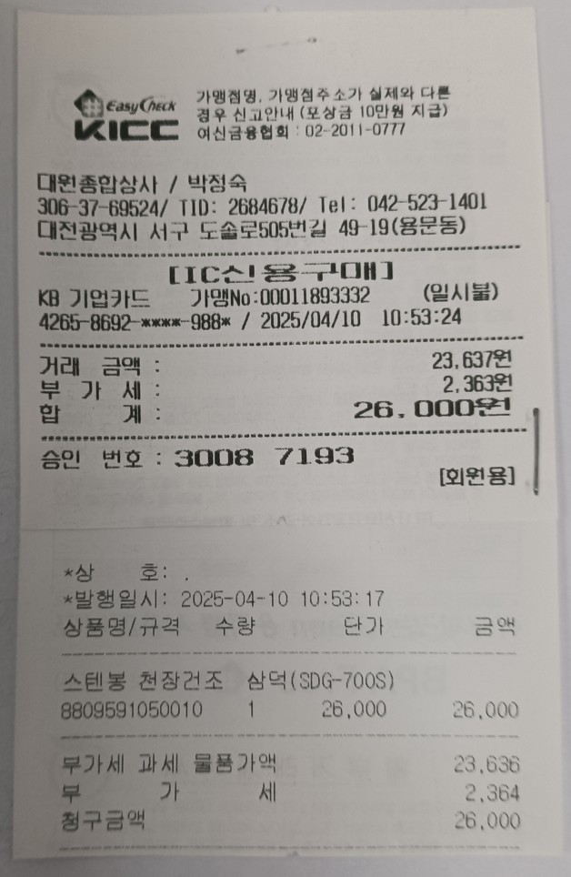
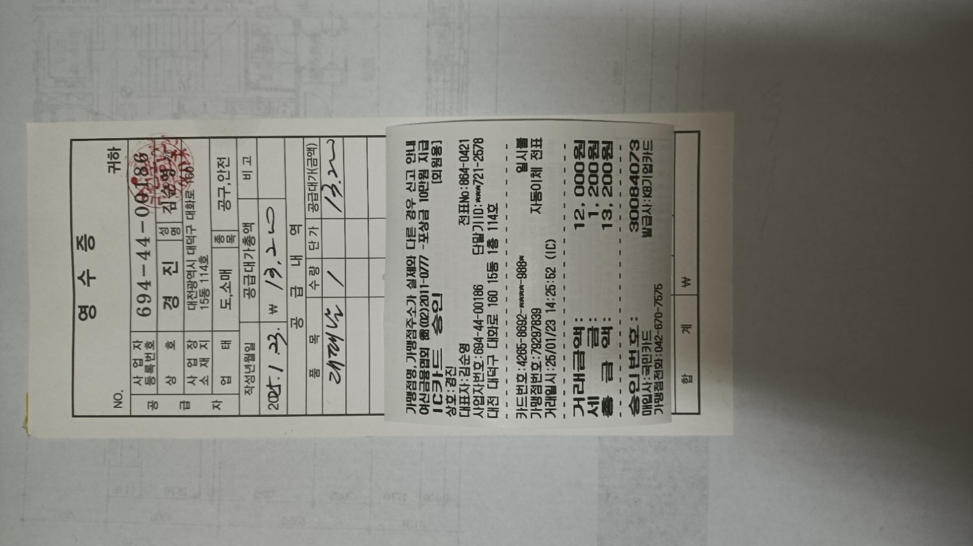
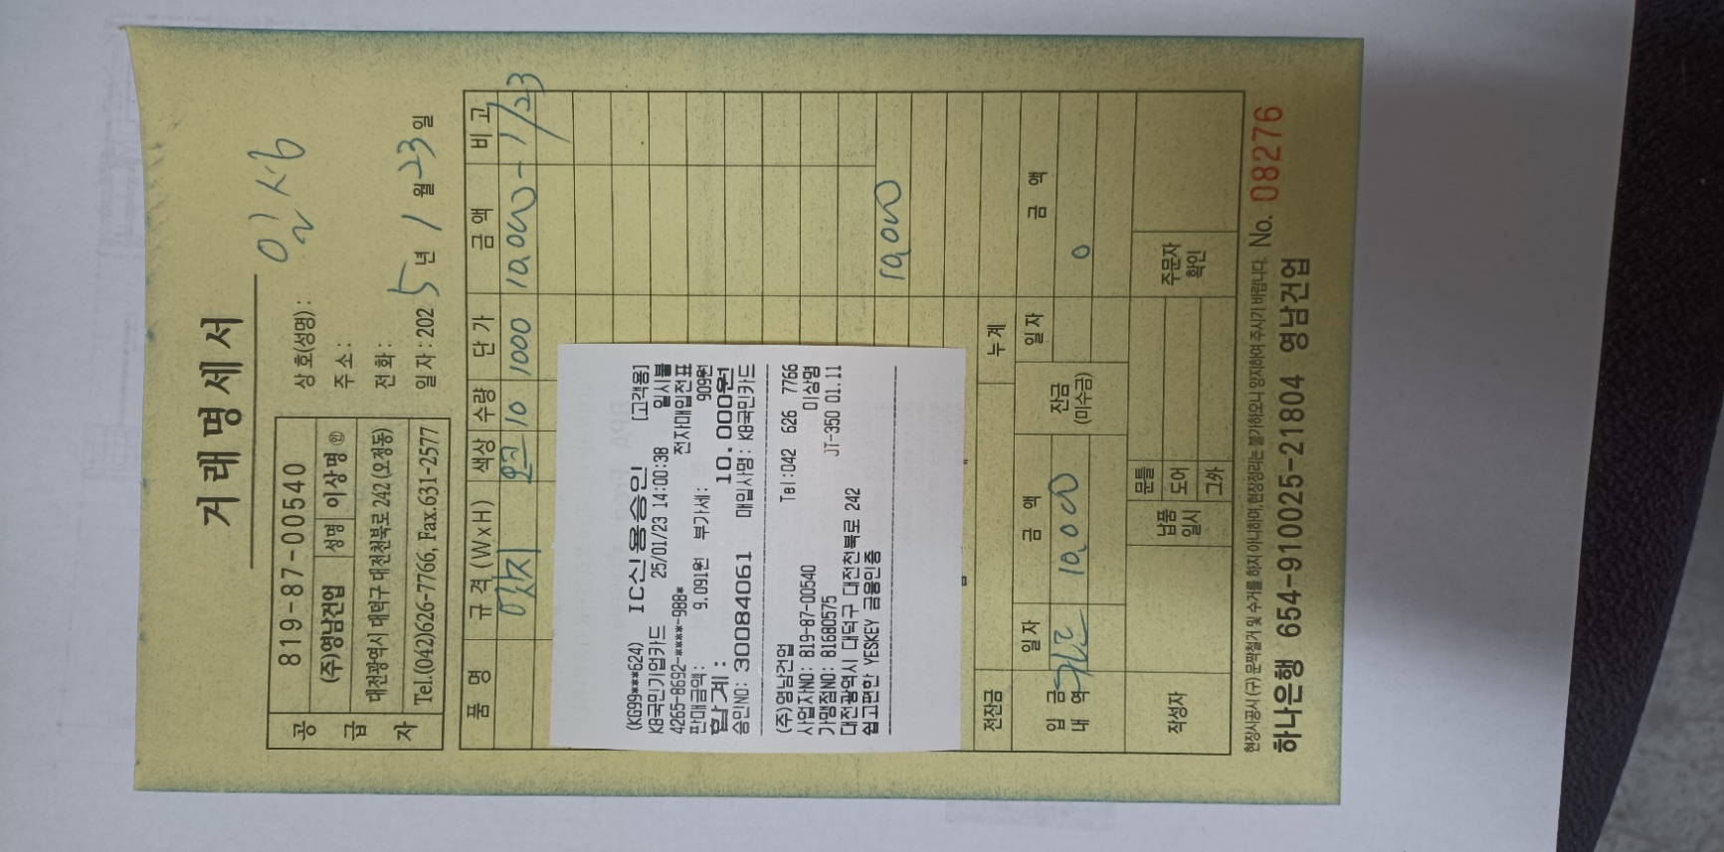
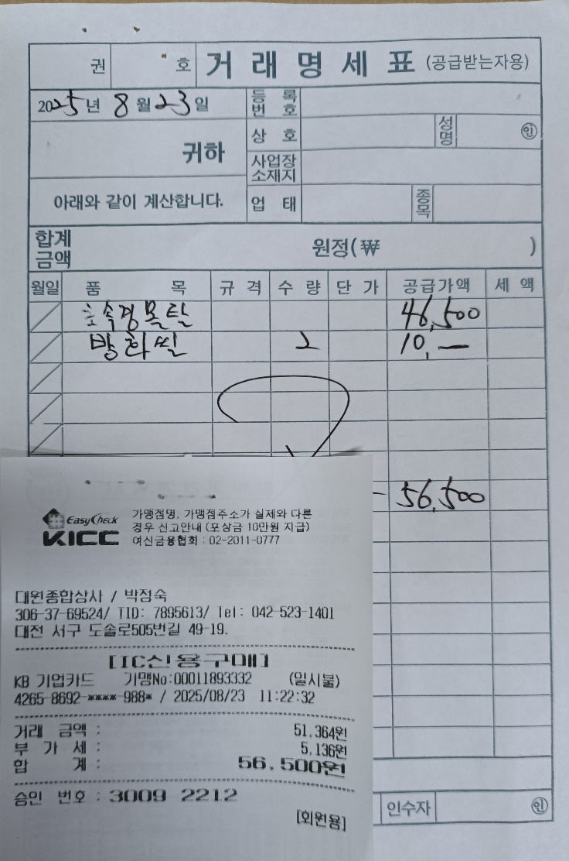
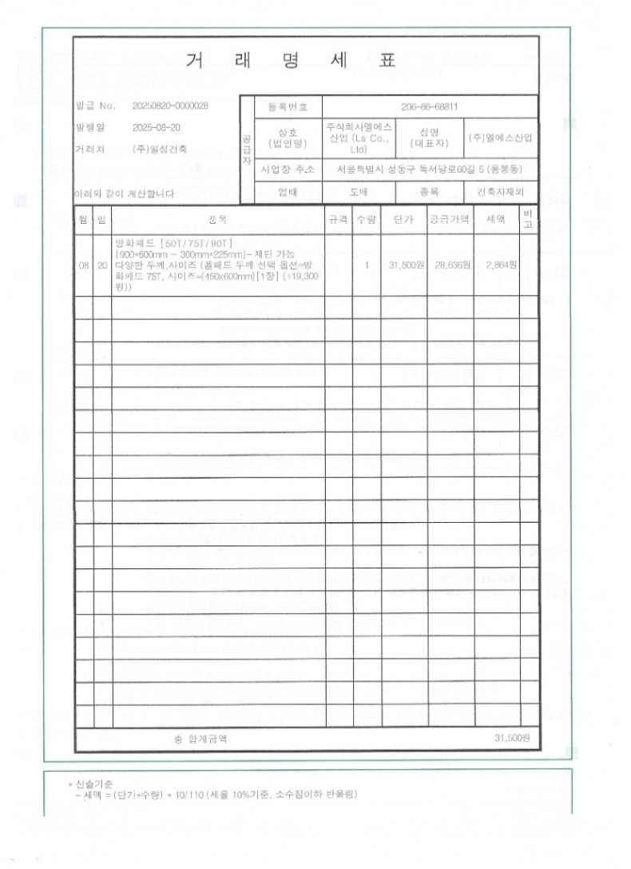
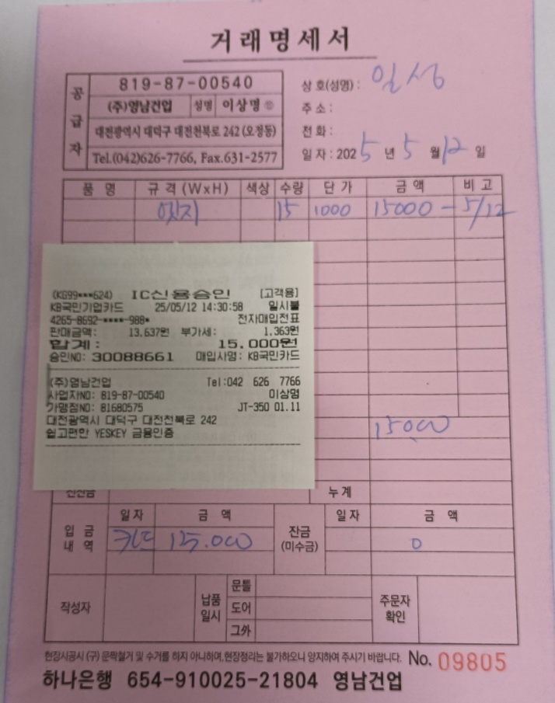
첨부 1 | 첨부 2 | 첨부 5 | 첨부 6 | 첨부 9 | 첨부 10
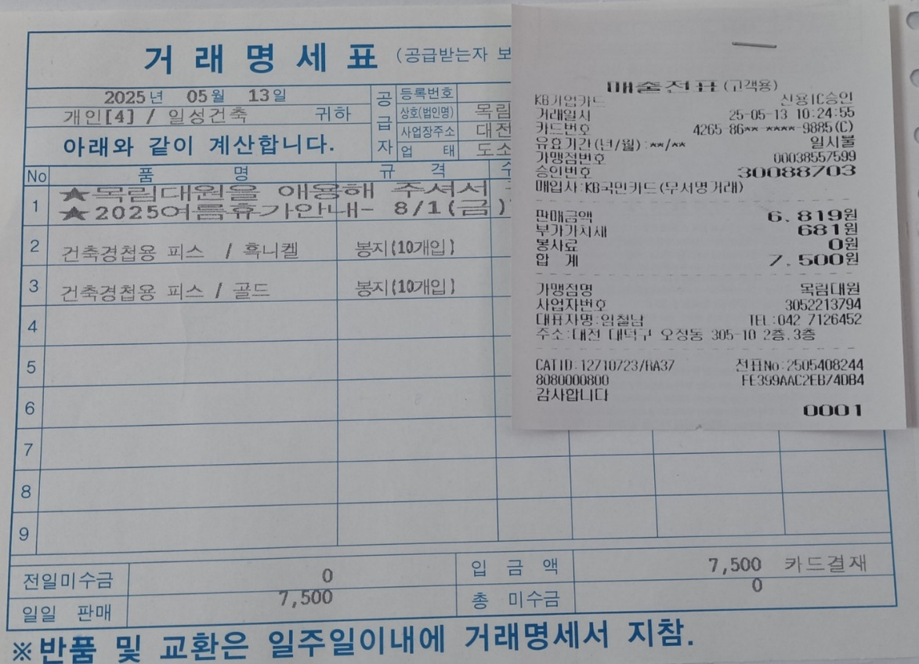
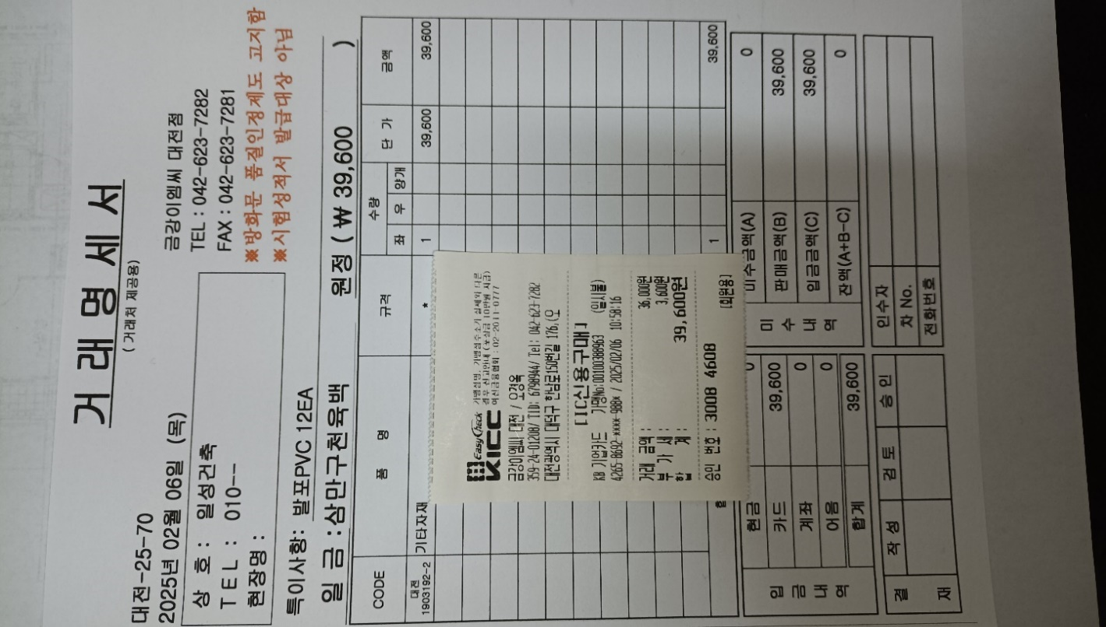
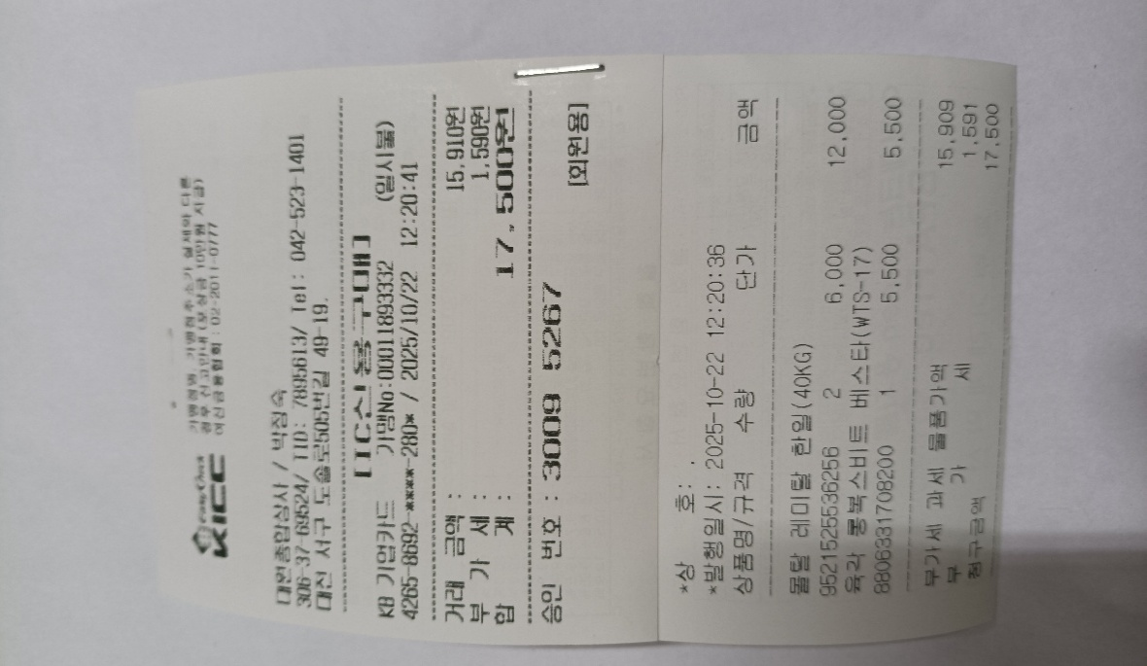
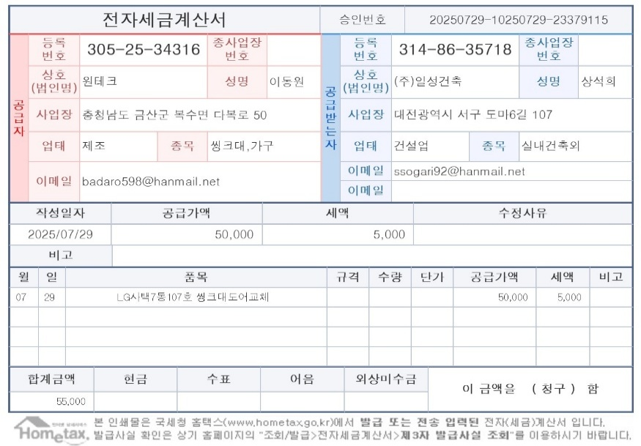
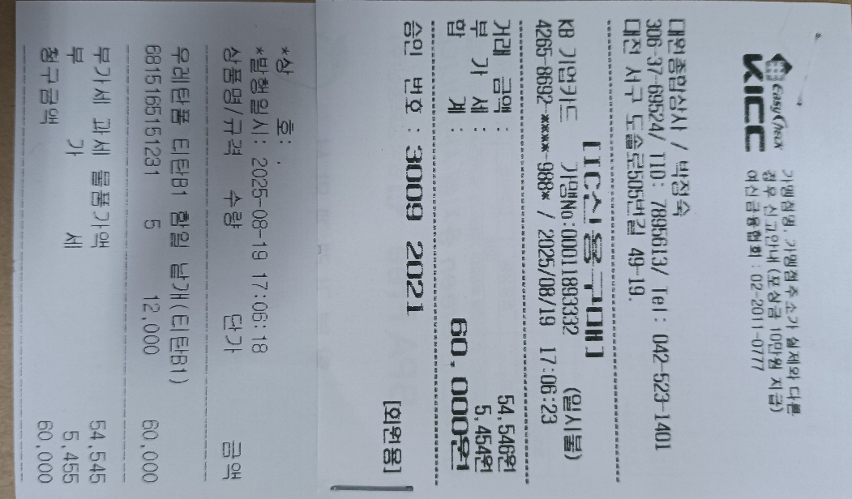

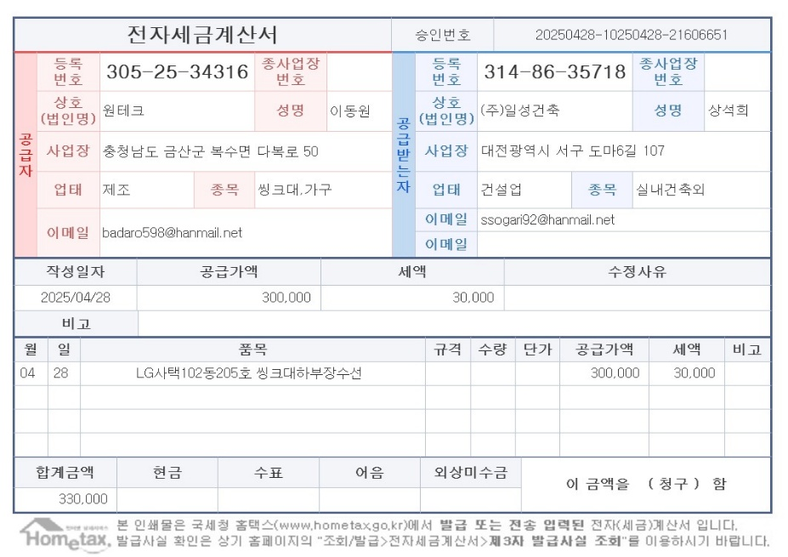

첨부 3 | 첨부 4 | 첨부 7 | 첨부 8 | 첨부 11 | 첨부 12

